s2-fr
Suivi du compte de mon projet
Produit | Prix d’achat par kg (DH) | Prix de vente par kg (DH) | Quantité (kg) | Montant d’achat (DH) | Montant de vente (DH) | Bénéfice (DH)
Pommes de terre | 2 | 3 | 50
Tomates | 1.5 | 2.5 | 40
Oignons | 1 | 1.8 | 30
Pommes | 3 | 5 | 20
Oranges | 1.8 | 3 | 25

 | Charges | 60
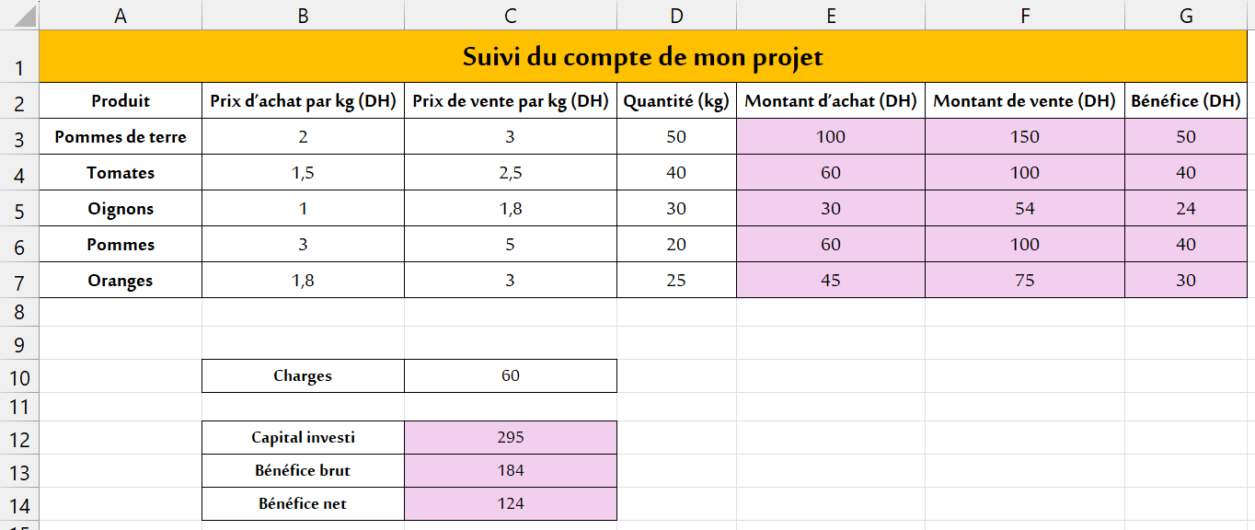
 | Capital investi
 | Bénéfice brut
 | Bénéfice net

s2-ar
تتبع حساب مشروعي
السلعة | ثمن الشراء للكيلوغرام بالدرهم | ثمن البيع للكيلوغرام بالدرهم | الكمية (كلغ) | مبلغ الشراء بالدرهم | مبلغ البيع بالدرهم | الربح بالدرهم
بطاطس | 2 | 3 | 50
طماطم | 1.5 | 2.5 | 40
بصل | 1 | 1.8 | 30
تفاح | 3 | 5 | 20
برتقال | 1.8 | 3 | 25
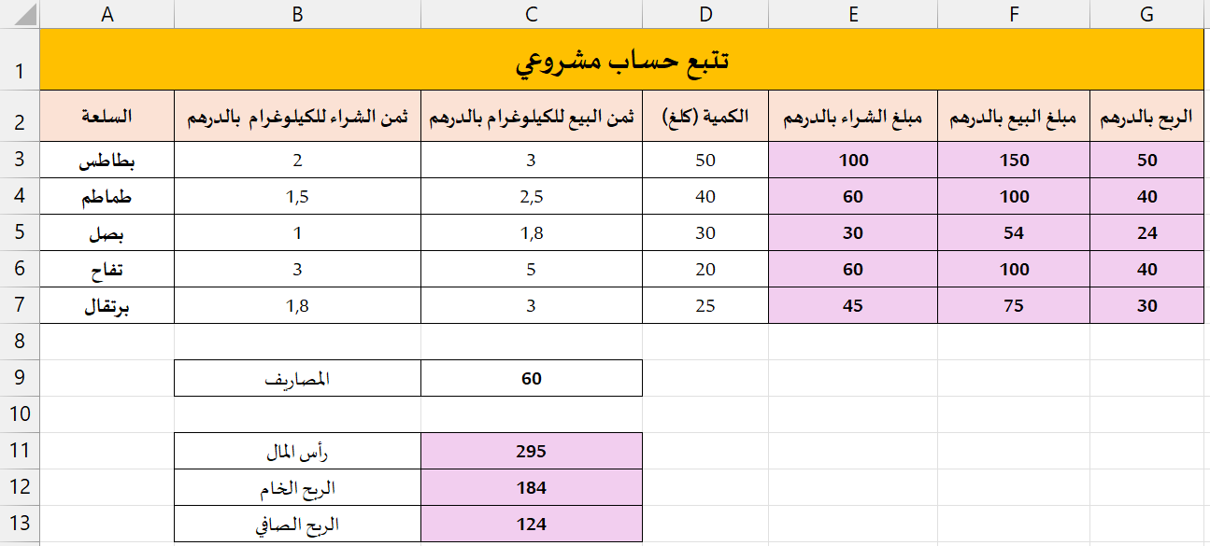
 | المصاريف | 60

 | رأس المال
 | الربح الخام
 | الربح الصافي

